信用交易
融资融券市场交易数据统计(2024-01-26)

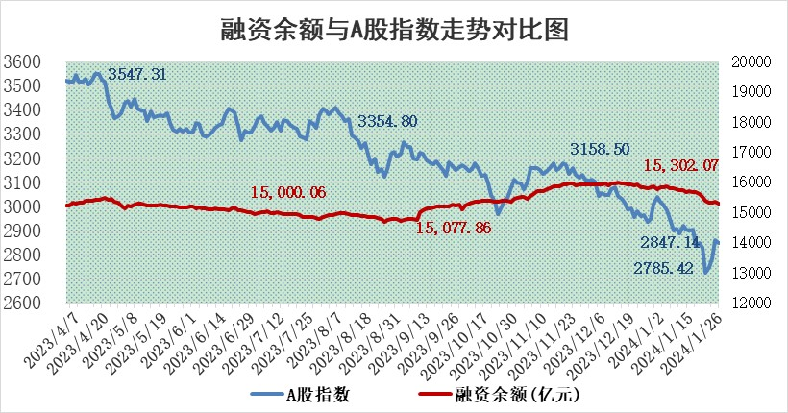
标的证券 | 融资融券余额（亿元） | 融资余额（亿元） | 融券余额（亿元） | 融资买入额（亿元） | 融资融券规模变化（亿元） | 融资余额增幅(‰) | 融券余额增幅(%)
统计数据 | 16,014.71 | 15,302.07 | 700.67 | 621.98 | -54.56 | -3.26 | -0.66

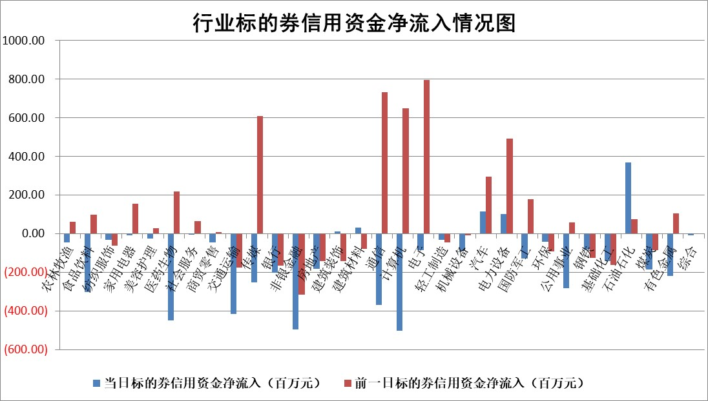

 |  |  |  |  |  |  |  | 2

标的基金代码 | 标的基金简称 | 融资余额/市值(%) | 融资余额增幅(%) | 融资买入额/成交金额(%) | （融资余额净增额-融券余额净增额）/市值(‱) | 融券余额降幅(%) | ABS[（融资余额净增额-融券余额净增额）/市值净增额-1](%)
159902 | 华夏中小板ETF | 0.00 | 0.00 | 0.00 | 0.00 | 0.00 | 100.00
159915 | 易方达创业板ETF | 5.05 | 0.18 | 52131.47 | 3.00 | 20.56 | 101.29
159919 | 嘉实沪深300ETF | 1.80 | -1.56 | 4.61 | -2.97 | -4.28 | 90.66
159920 | 华夏恒生ETF | 62.18 | 0.03 | 5.55 | 2.02 | 1.27 | 101.74
159922 | 嘉实中证500ETF | 0.90 | 3.58 | 2.24 | 6.28 | 1.29 | 106.06
159925 | 南方沪深300ETF | 0.30 | 2.44 | 0.28 | 0.71 | 0.00 | 100.00
159928 | 消费ETF | 1.29 | -1.53 | 2.35 | -1.15 | 13.83 | 95.42
159934 | 易方达黄金ETF | 202.19 | -0.27 | 3.98 | -54.85 | 0.00 | 225.44
159939 | 全指信息技术ETF | 1.18 | 1.71 | 11.49 | 2.10 | 2.38 | 100.86
159940 | 全指金融地产ETF | 0.11 | 1.40 | 0.01 | 0.16 | 0.00 | 99.86
159995 | 半导体芯片ETF | 3.71 | 3.61 | 186.53 | 13.43 | 2.92 | 104.30
159997 | 天弘中证电子ETF | 2.05 | -1.02 | 4.37 | 1.41 | 2.49 | 100.55
159998 | 天弘中证计算机主题ETF | 0.74 | 1.24 | 0.02 | 1.30 | 1.65 | 100.80
510050 | 华夏上证50ETF | 5.97 | -0.36 | 242.92 | -2.72 | -5.21 | 100.94
510180 | 华安上证180ETF | 0.54 | 0.38 | 1.70 | 0.43 | 20.21 | 97.02
510880 | 华泰柏瑞红利ETF | 0.49 | -9.53 | 1.82 | -4.96 | 3.38 | 125.37
510900 | 易方达恒生H股ETF | 78.98 | 0.01 | 5.80 | 0.90 | 0.00 | 100.60
511010 | 5年期国债ETF | 9.87 | -0.67 | 0.07 | -6.68 | 0.00 | 103.79
511380 | 可转债及可交换债券ETF | 7.48 | -1.65 | 2.45 | -12.57 | -0.13 | 343.43
512000 | 全指证券ETF | 8.21 | -1.36 | 15.53 | -10.71 | 1.56 | 91.26
512010 | 沪深300医药卫生ETF | 6.49 | 0.39 | 141.32 | 5.11 | 13.01 | 102.08
512070 | 沪深300非银ETF | 2.23 | -2.21 | 110.49 | -4.17 | 18.21 | 111.17
512400 | 南方中证申万有色金属ETF | 2.63 | -1.47 | 0.23 | -3.01 | 3.87 | 8.93
512580 | 广发中证环保产业ETF | 1.59 | 2.14 | 0.75 | 3.37 | 1.40 | 102.50
512660 | 国泰中证军工ETF | 4.54 | -3.86 | 18.79 | -22.49 | -13.82 | 80.93
512800 | 华宝中证银行ETF | 12.71 | -2.61 | 1.52 | -37.63 | -9.92 | 117.94
512980 | 广发中证传媒ETF | 1.24 | 0.54 | 153.31 | 3.77 | 19.00 | 103.75
515030 | 华夏中证新能源汽车ETF | 3.07 | -0.32 | 14.39 | -0.11 | 5.63 | 99.94
515050 | 华夏中证5G通信主题ETF | 1.50 | -1.59 | 5.66 | -1.60 | 19.75 | 99.42
515070 | 华夏中证人工智能ETF | 3.53 | 1.44 | 6.73 | 5.29 | 1.98 | 103.11
标的股票比较指标 |  | 融资余额/流通A股市值(%) | 融资余额增幅(%) | 融资买入额/成交金额(%) | （融资余额净增额-融券余额净增额）/流通A股市值(‱) | 融券余额降幅(%) | ABS[（融资余额净增额-融券余额净增额）/流通A股市值净增额-1](%)
前十名标的个股 |  | 阳光城 | 上海凯鑫 | 睿昂基因 | 川网传媒 | 泰山石油 | 万得凯
 |  | 搜于特 | 山东出版 | 东风股份 | 霍普股份 | 岱勒新材 | 宁波方正
 |  | 紫鑫药业 | 霍普股份 | 长园集团 | 中钢国际 | 浙海德曼 | 牧高笛
 |  | 嘉凯城 | 浦东建设 | 威腾电气 | 上海凯鑫 | 玉马遮阳 | 华纳药厂
 |  | 宋都股份 | 中钢国际 | 中国宝安 | 西藏天路 | 长春燃气 | 线上线下
 |  | 美好置业 | 川网传媒 | 皖新传媒 | 中汽股份 | 万德斯 | 中体产业
 |  | 中天金融 | 中汽股份 | 赛腾股份 | 中远海科 | 广西广电 | 片仔癀
 |  | 庞大集团 | 上海环境 | 杭州柯林 | 上海雅仕 | 中科微至 | 迈赫股份
 |  | 泽达易盛 | 坚朗五金 | 晶华微 | 中辰股份 | 金科环境 | 本立科技
 |  | 蓝光发展 | 盛美上海 | 上海环境 | 上海九百 | 科威尔 | 天玑科技
后十名标的个股 |  | 步步高 | 嘉益股份 | 上海物贸 | 上实发展 | 好利科技 | 龙源电力
 |  | 鸿达兴业 | 西王食品 | 中铝国际 | 新力金融 | 博迈科 | 容大感光
 |  | 天沃科技 | 安徽合力 | 特发信息 | 蕾奥规划 | 山东章鼓 | 气派科技
 |  | 金圆股份 | 新力金融 | 中视传媒 | 开普云 | 川网传媒 | 摩恩电气
 |  | 哈工智能 | 开普云 | 天喻信息 | 泰山石油 | 线上线下 | 超越科技
 |  | 正邦科技 | 百洋医药 | 步步高 | 嘉益股份 | 同飞股份 | 三峡水利
 |  | 华铁股份 | 上海能源 | 鸿达兴业 | 万得凯 | 气派科技 | 鼎捷软件 | ;
 |  | 中国中期 | 蕾奥规划 | 天沃科技 | 神州泰岳 | 绿能慧充 | 优宁维
 |  | 新华联 | 洁美科技 | 金圆股份 | 中文在线 | 上海艾录 | 熊猫乳品
 |  | 数源科技 | 芯源微 | 哈工智能 | 游族网络 | 北京科锐 | 华康医疗
说明：1.以上普通交易数据和信用交易数据皆以交易日收盘后数据为基准；2.上述标的证券总数据只计算标的证券市场总数据，不包括从标的证券中调出去标的证券数据，所以与交易所公布的总值略有不同； 3.上述行业采用申万一级行业分类；4.以上标的基金和标的个股中比较的6个指标值中：前5个（从左至右）为正向指标，值越大排名越靠前；第6个为逆向指标，值越小，排名越靠前；5.第6个指标中ABS[]表示求绝对值，其主要用于考量信用资金相对净流入对股价相对净变化的贡献程度；6.数据来源：wind，交易所。

 | 证券代码 | 新增融资余额 | 融资买入额 | 融资买入增幅前10
远大智能 | 002689 | 28175353 | 42268582 | 199%
亚太股份 | 002284 | 21555247 | 34242865 | 82%
赛诺医疗 | 688108 | 72122899 | 101076547 | 78%
湖南发展 | 000722 | 66023557 | 137112987 | 75%
柘中股份 | 002346 | 14584119 | 36845980 | 58%
国城矿业 | 000688 | 24683149 | 48240585 | 54%
兆新股份 | 002256 | 1985058 | 4066269 | 52%
凯美特气 | 002549 | 33806472 | 61340055 | 52%
华昌达 | 300278 | 13474542 | 19303225 | 48%
新华联 | 000620 | 27311937 | 39201759 | 43%

 | 证券代码 | 新增融资余额 | 融资买入额 | 融资买入增幅前10
兔宝宝 | 002043 | 73310337 | 89923983 | 334%
捷昌驱动 | 603583 | 26026415 | 31686727 | 262%
湘财股份 | 600095 | 94196837 | 132280449 | 252%
中谷物流 | 603565 | 49103883 | 60098371 | 234%
中青宝 | 300052 | 24215352 | 31377809 | 98%
顾家家居 | 603816 | 138518545 | 188424210 | 78%
喜临门 | 603008 | 31503289 | 48351944 | 77%
财信发展 | 000838 | 10831830 | 17666790 | 74%
苏州银行 | 002966 | 10578096 | 19143736 | 72%
金诚信 | 603979 | 23858538 | 36098133 | 60%

